申报要素
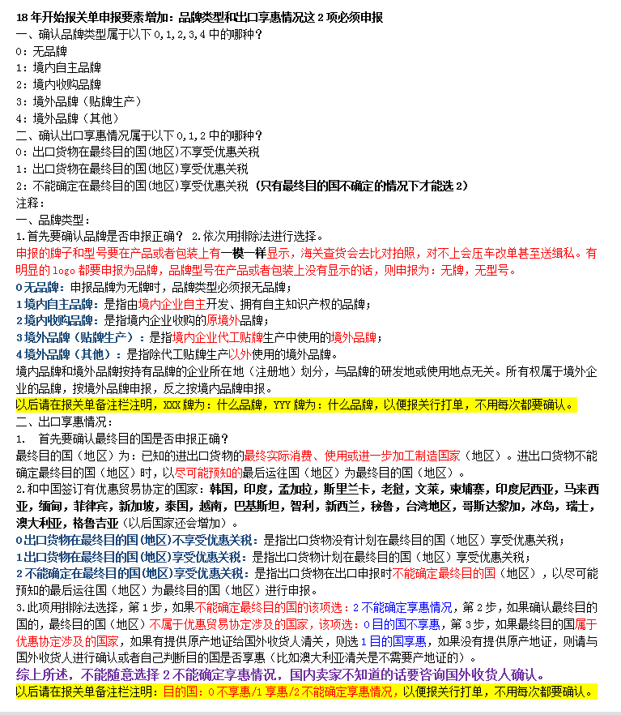
(产品或者包装上有明显的logo，带R，TM标识的商标必须申报为品牌，有显示型号（model，type no.）的必须申报为型号)(申报的牌子型号要在产品或包装上有一模一样显示，海关查货的话会去比对拍照，对不上会升级整车查验和压车改单）
(申报的牌子型号要在产品或包装上有一模一样显示，海关查货的话会去比对拍照，对不上会升级整车查验和压车改单）
检验检疫附加编号：通过以下网站输入10位HS编号，再根据申报要素细分确定3位检疫附加编号
 |  | https://e-service.shciq.gov.cn/shesp/
申报要素查询网址： |  | http://www.hscode.net/IntegrateQueries/QueryYS/

申报要素
序号 | 品名 | 海关HS编码 | 检疫附加码 | 品牌 | 型号 | 品牌类型 | 出口享惠情况 | 其他申报要素
1 |  |  |  |  |  | 0无品牌 | 0不享惠
2 |  |  |  |  |  | 1境内自主 | 1享惠
3 |  |  |  |  |  | 2境内收购 | 2不确定享惠
4 |  |  |  |  |  | 3境外贴牌
5 |  |  |  |  |  | 4境外其他
6
7
8

